スクリーニング
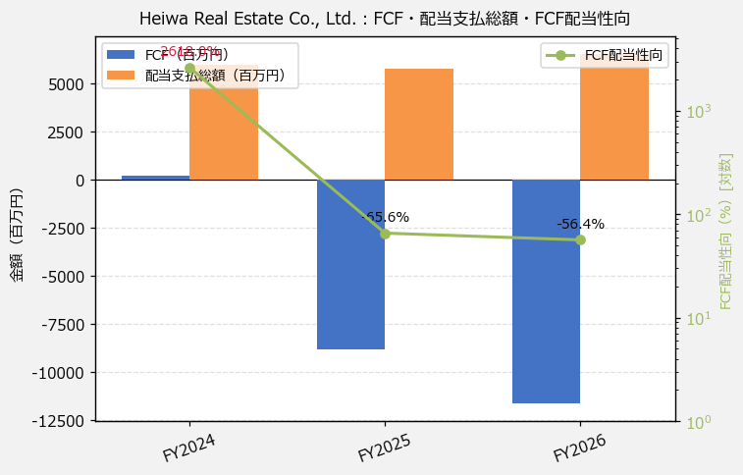
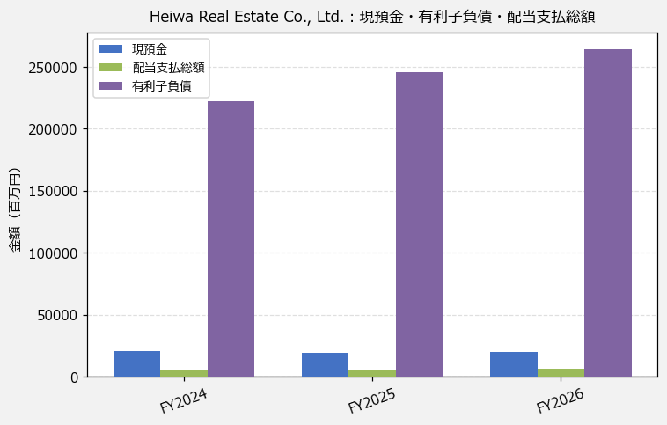
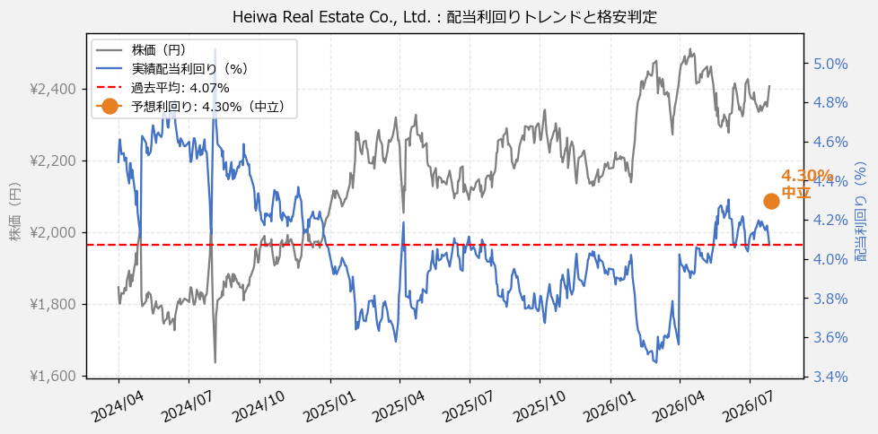
Heiwa Real Estate Co., Ltd.（8803） 財務スクリーニング 2026/07/29

現在株価（円） | ¥2,396
予想DPS（円） | ¥103
予想配当利回り | 4.30%

指標 | FY2024 | FY2025 | FY2026 | CAGR（3年）
EPS（円） | 127.89 | 144.77 | 166.97 | +14.3%
DPS実績（円） | 83.00 | 86.00 | 98.00 | +8.7%
EPS配当性向[%] | 64.9 | 59.4 | 58.7 | —
FCF（百万円） | 228.0 | -8,791.0 | -11,618.0 | —
FCF配当性向[%] | 2,618.0 | -65.6 | -56.4 | —
有利子負債（百万円） | 222,672.0 | 245,679.0 | 264,548.0 | +9.0%
現預金（百万円） | 20,416.0 | 19,343.0 | 19,931.0 | -1.2%
ネットキャッシュ（百万円） | -202,256.0 | -226,336.0 | -244,617.0 | —
グロス配当余裕[年] | 3.4 | 3.4 | 3.0 | —
ネット配当余裕[年] | -33.9 | -39.2 | -37.3 | —

【短信入力】
現預金（百万円） | 20,416.0 | 19,343.0 | 19,931.0
配当支払総額（百万円） | 5,969.0 | 5,771.0 | 6,551.0

